INFO - BERGBAU_MINING
Information: BERGBAU // MINING --> siehe auch unter BASISWISSEN "Kritische Rohstoffe" // --> see also under BASIC FACTS "Critical raw materials"
2018: Globale Minenförderung Global mine production [in %]
 | DR Kongo / DR Congo | Russland / Russia | China | USA | Kanada / Canada | Australien / Australia | Indonesien / Indonesia | Philippinen / Philipines | Brasilien / Brazil | Chile | Peru | Argentinien / Argentina
Kobalt / Cobalt | 69 | 9
Eisenerz / Iron Ore |  |  | 14 |  | 8 | 36 |  |  | 20
Gold |  | 9 | 12 | 6 | 6 | 10
Kohle / Charcoal |  |  | 46 | 6 | 9 | 7 | 6
Kupfer / Copper | 12 |  | 8 | 6 |  |  |  |  |  | 28 | 12
Lithium |  |  | 9 |  |  | 60 |  |  |  | 19 |  | 7
Nickel |  | 9 |  |  | 7 | 7 | 24 | 15
 | Rohstoffkonzentration in wenigen Ländern |  |  |  | Concentration of raw materials in a few countries

 | Die für die Schlüsseltechnologien notwenigen strategischen Rohstoffe Kobalt und Lithium kommen in der Natur vor allem in einigen wenigen Ländern vor. Als rohstoffreich gelten in diesem Zusammenhang Australien, Chile, China und die DR Kongo. |  |  |  | The strategic raw materials cobalt and lithium, which are necessary for key technologies, are found in nature mainly in a few countries. In this context, Australia, Chile, China and the DR Congo are considered to be rich in raw materials.
in %

 | Restriktionen der Rohstoffförderung |  |  |  | Restrictions on the extraction of raw materials
 | Darüber hinaus lagern Rohstoffreserven in der Tiefsee. Kobald ist - u.a. neben Nickel und Kupfer - Bestandteil von Manganknollen. Kumuliert machen diese Rohstoff- mengen ein Vielfaches der Reserven an Land aus - nach Schätzungen etwa 120 Millionen Tonnen. Der potentielle Abbau ist jedoch technologisch vergleichsweise aufwendig und tendenziell - wie auch die Förderung an Land - mit Umweltrisiken behaftet. Darüber hinaus befinden sich Großteile der Lagerstätten nicht innerhalb von ausschließlichen Wirtschaftszonen, wie beispielsweise die in der Hochsee befindliche Clarion-Clipperton-Zone im Pazifik. |  |  |  | In addition, raw material reserves are stored in the deep sea. Cobalt - along with nickel and copper - is a component of manganese nodules. Cumulatively, these raw material quantities make up a multiple of the reserves on land - according to estimates, around 120 million tons. However, the potential extraction is technologically comparatively complex and tends to involve environmental risks, as does onshore production. Moreover, large parts of the deposits are not located within exclusive economic zones, such as the Clarion-Clipperton zone in the Pacific Ocean, which is located in the high seas.

 | Verteilung der globalen Minenförderung ausgewählter mineralischer Rohstoffe nach Ländern im Jahr 2018 // Distribution of global mine production of selected mineral commodities by country in 2018

 | Förderanteile / Mining Production Shares [in %] | Kobalt / Cobalt | Eisenerz / Iron Ore | Gold | Kohle / Charcoal | Kupfer / Copper | Lithium | Nickel
 | DR Kongo / DR Congo | 69 |  |  |  | 12
 | Russland / Russia | 9 |  | 9 |  |  |  | 9
 | China |  | 14 | 12 | 46 | 8 | 9
 | USA |  |  | 6 | 6 | 6
 | Kanada / Canada |  | 8 | 6 | 9 |  |  | 7
 | Australien / Australia |  | 36 | 10 | 7 |  | 60 | 7
 | Indonesien / Indonesia |  |  |  | 6 |  |  | 24
 | Philippinen / Philipines |  |  |  |  |  |  | 15
 | Brasilien / Brazil |  | 20
 | Chile |  |  |  |  | 28 | 19
 | Peru |  |  |  |  | 12
 | Argentinien / Argentina |  |  |  |  |  | 7

 | Quellen/Sources: Pw C, US Geological Survey;
 | Weltweit - aggregierte Daten der führenden 40 Minenunternehmen weltweit nach Marktkapitalisierung
 | Global - aggregated data of the top 40 mining companies worldwide by market capitalization.

INFO - METAL USE
Information: Nutzung der Metalle // Use of Metals
Metallgehalte in Wertstoffkategorien Metal contents in recyclables categories [in %]
 | Al | Cu | Pb | Zn | Sn
Verkehr / Transport | 48
Automobil / Automotive |  | 9 | 0
Glas |  |  | 12
Chemie-& Pharma- / Chemical & Pharmaceutical |  |  | 11 | 10 | 0
Bauwesen / Construction | 13 | 15
Verpackung / Packaging | 11
Elektro- / Electrical E. | 7 | 57 |  |  | 47
Maschinenbau / Mechanical E. | 7 | 8
Eisen-& Stahl / Iron & Steel | 6 |  |  | 37 | 15
Halbzeug & Zinkguss / Semi-finished Pr.& Zinc Casting |  |  |  | 28
Messing / Brass |  |  |  | 24 | 10
Handel / Trade |  | 5
Sonstiges / Other | 8 | 4
 |  | Angaben / Data [in %] | Al | Cu | Pb | Zn | Sn
 |  | Verkehr / Transport | 48
 | Industrie / Industry | Automobil / Automotive |  | 9 | 77 Akkus
 |  | Glas |  |  | 12
 |  | Chemie-& Pharma- / Chemical & Pharmaceutical |  |  | 11 | 10 | 15,5
 |  | Bauwesen / Construction | 13 | 15
 |  | Verpackung / Packaging | 11
 | Technik& Bau Engineering | Elektro- / Electrical E. | 7 | 57 |  |  | 47
 |  | Maschinenbau / Mechanical E. | 7 | 8
 | Metallbearbeitung Metal Working | Eisen-& Stahl / Iron & Steel | 6 |  |  | 37 | 15
 |  | Halbzeug & Zinkguss / Semi-finished Pr.& Zinc Casting |  |  |  | 28
 |  | Messing / Brass |  |  |  | 24 | 10
 |  | Handel / Trade |  | 5
 |  | Sonstiges / Other | 8 | 4

in %

Au-Gold
Ökobilanz - Gold aus dem Gestein oder 100 % recycelt // Gold - virgin from ore or 100% recycled material

1 | Verglichen werden die Ökobilanzdaten der Aufbereitung von Gold aus dem Gestein. Herangezogen werden Daten aus einer Goldmine in Südafrika. |  |  |  |  |  |  | 2 | GOLD Aufbereitung mit Wohlwill Process oder Miller Chlorination Process: Nach Aufbereitung des Gesteins muss ein Aufschluss mit anschließender Raffination erfolgen. |  |  | 3 | Ökobilanzdaten für die Aufbereitung von Eletroschrotten, Goldspänen, Schmuck und Zahngold. Es ist der Schmelzvorgang und die elektrolytische Abscheidung includiert.
 | The life cycle assessment data of the processing of gold from rock are compared. Data from a gold mine in South Africa are used. |  |  |  |  |  |  |  | GOLD preparation with Wohlwill Process or Miller Chlorination Process: After preparation of the rock, digestion with subsequent refining must take place. |  |  |  | Life cycle assessment data for the processing of electronics scrap, gold chips, jewelry and dental gold. The melting process and electrolytic separation are included.

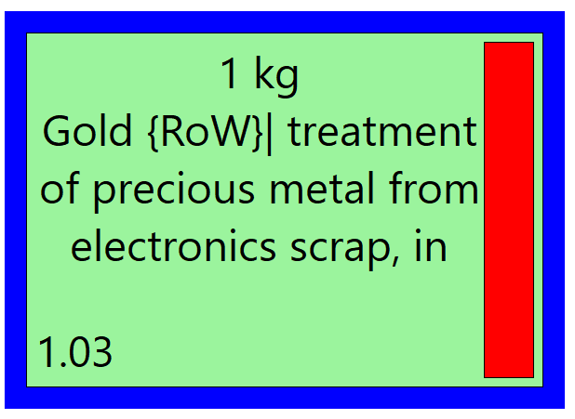
 | …Rohmetall aus dem Gestein:
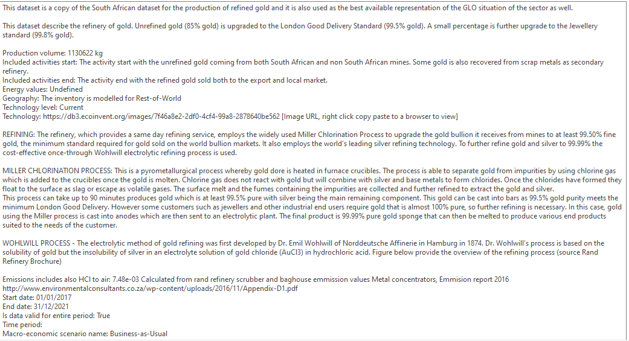
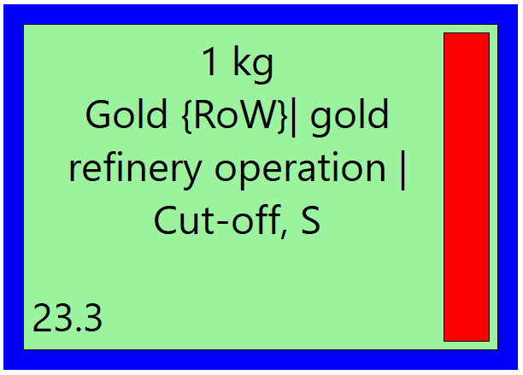
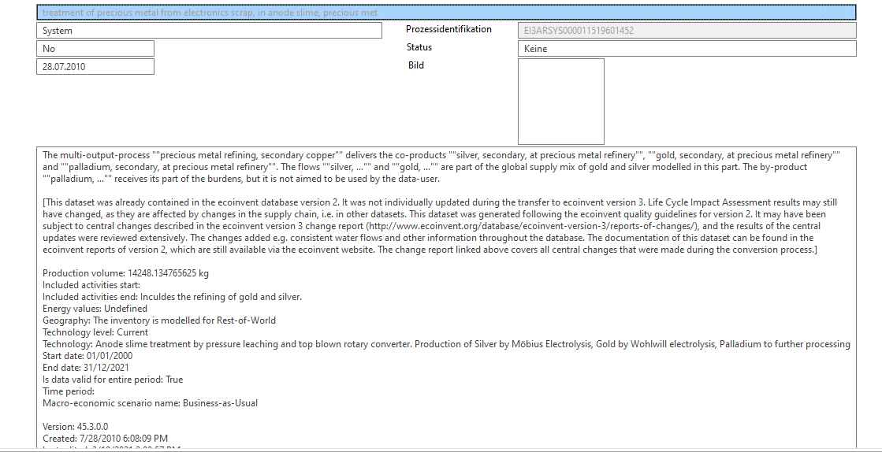
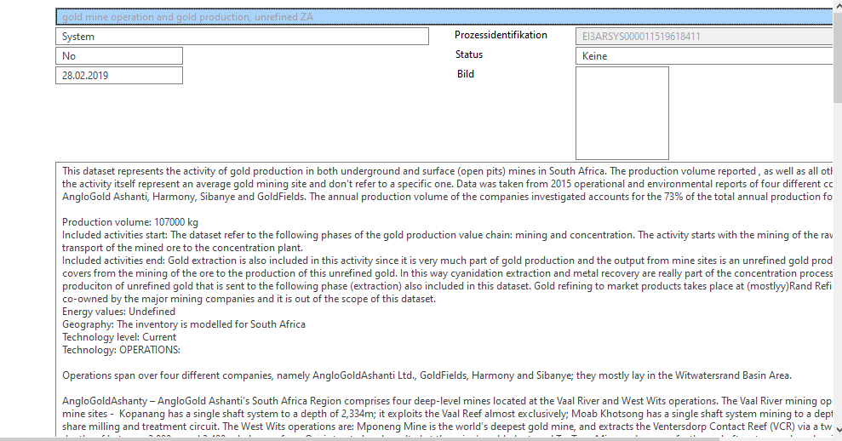

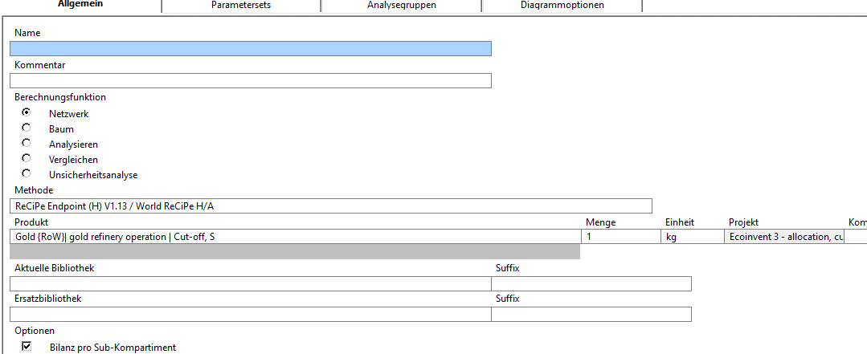
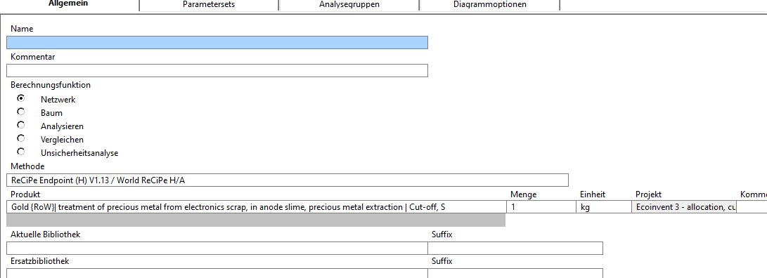

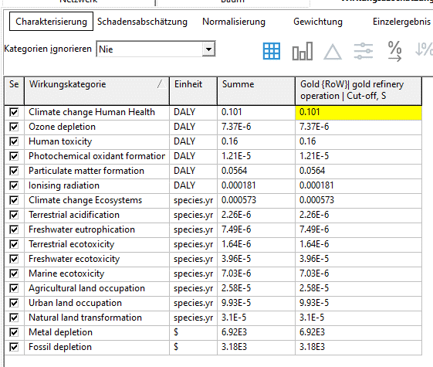
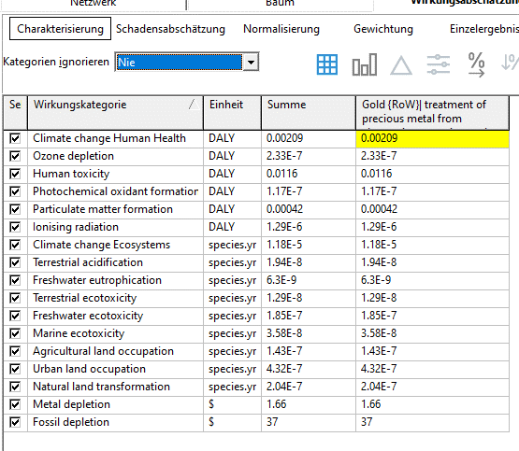

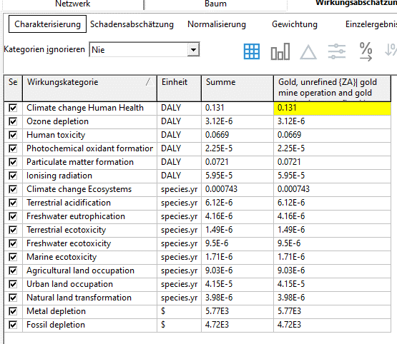

 |  |  |  |  |  | Schadenskategorie / Damage Category | Ökobilanz / Eco Balance Gold |  |  | Schadenskategorie / Damage Category | Ökobilanz / Eco Balance Gold |  |  | Schadenskategorie / Damage Category | Ökobilanz / Eco Balance Gold
 |  |  |  |  |  |  | 1 kg (1) |  |  |  | 1 kg, refinery |  |  |  | 1 kg, recycled (2)
 |  |  |  |  |  |  | Gold Mine ZA |  |  |  | Refinery |  |  |  | electronics scrap
 |  |  |  |  |  | Carcinogens/Toxicity | 0.0669 |  |  | Carcinogens/Toxicity | 0.16 |  |  | Carcinogens/Toxicity | 0.0116
 |  |  |  |  |  | Resp. Organics/Inorganic | 0.131 |  |  | Resp. Organics/Inorganic | 0.101 |  |  | Resp. Organics/Inorganic | 0.00209
 |  |  |  |  |  | Climate Change | 0.000743 |  |  | Climate Change | 0.000573 |  |  | Climate Change | 0.0000118
 |  |  |  |  |  | Radiation | 0.0000595 |  |  | Radiation | 0.000181 |  |  | Radiation | 0.00000129
 |  |  |  |  |  | Ozone Layer | 0.0000225 |  |  | Ozone Layer | 0.0000121 |  |  | Ozone Layer | 0.000000117
 |  |  |  |  |  |  | 0.00000312 |  |  |  | 0.00000737 |  |  |  | 0.000000233
 |  |  |  |  |  |  | 0.0721 |  |  |  | 0.0564 |  |  |  | 0.00042
 |  |  |  |  |  | Ecotoxicity | 0.00000416 |  |  | Ecotoxicity | 0.0000396 |  |  | Ecotoxicity | 0.000000185
 |  |  |  |  |  |  | 0.00000171 |  |  |  | 0.00000703 |  |  |  | 3.58E-08
 |  |  |  |  |  |  | 0.00000149 |  |  |  | 0.00000164 |  |  |  | 1.29E-08
 |  |  |  |  |  | Acidification | 0.00000612 |  |  | Acidification | 0.00000226 |  |  | Acidification | 1.94E-08
 |  |  |  |  |  | Eutrophication | 0.00000416 |  |  | Eutrophication | 0.00000749 |  |  | Eutrophication | 6.3E-09
 |  |  |  |  |  | Land Use | 0.00000903 |  |  | Land Use | 0.0000258 |  |  | Land Use | 0.000000143
 |  |  |  |  |  |  | 0.0000415 |  |  |  | 0.0000993 |  |  |  | 0.000000432
 |  |  |  |  |  |  | 0.00000398 |  |  |  | 0.0000315 |  |  |  | 0.000000204
 |  |  |  |  |  | Metal depletion | 5770 |  |  | Metal depletion | 6920 |  |  | Metal depletion | 1.66
 |  |  |  |  |  | Fossile Fuels | 4720 |  |  | Fossile Fuels | 3180 |  |  | Fossile Fuels | 37
 |  |  |  |  |  | Sum | 10490.2709 |  |  | Sum | 10100.318388 |  |  | Sum | 38.7

RESULTS
Eco-indicator [Pt] 0,1 kg Gold, virgin Daten erhoben mit SimaPro5; Methode Eco-indicator 99 Data collected with SimaPro5; method Eco-indicator 99
 | Carcinogens/Toxicity | Resp. Organics/Inorganic | Climate Change | Radiation | Ozone Layer |  |  | Ecotoxicity |  |  | Acidification | Eutrophication
 | 0.016 | 0.0101 | 0.0000573 | 0.0000181 | 0.00000121 | 0.000000737 | 0.00564 | 0.00000396 | 0.000000703 | 0.000000164 | 0.000000226 | 0.000000749
 | alles umgerechnet / all calculated for 1 kg |  |  |  | alles umgerechnet / all calculated for 0.1 kg
 | Schadenskategorie / Damage Category | Ökobilanz für / Eco Balance for 1 kg Gold |  |  | Ökobilanz für / Eco Balance for 0.1 kg Gold
 |  | virgin 1 kg (1) | 1 kg, recycled (2) |  | virgin 0.1 kg (1) | 0.1 kg, recycled (2)
 |  | Goldmine ZA | Refinery | electronics scrap | Goldmine ZA | Refinery | electronics scrap
Pt
 | Carcinogens/Toxicity | 0.0669 | 0.16 | 0.0116 | 0.00669 | 0.016 | 0.00116
 | Resp. Organics/Inorganic | 0.131 | 0.101 | 0.00209 | 0.0131 | 0.0101 | 0.000209
 | Climate Change | 0.000743 | 0.000573 | 0.0000118 | 0.0000743 | 0.0000573 | 0.00000118
 | Radiation | 0.0000595 | 0.000181 | 0.00000129 | 0.00000595 | 0.0000181 | 0.000000129
 | Ozone Layer | 0.0000225 | 0.0000121 | 0.000000117 | 0.00000225 | 0.00000121 | 1.17E-08
 |  | 0.00000312 | 0.00000737 | 0.000000233 | 0.00000312 | 0.000000737 | 2.33E-08
Eco-indicator [Pt] 0,1 kg Gold, electronic scrap Daten erhoben mit SimaPro5; Methode Eco-indicator 99 Data collected with SimaPro5; method Eco-indicator 99
 | Carcinogens/Toxicity | Resp. Organics/Inorganic | Climate Change | Radiation | Ozone Layer |  |  | Ecotoxicity |  |  | Acidification | Eutrophication
 | 0.016 | 0.0101 | 0.0000573 | 0.0000181 | 0.00000121 | 0.000000737 | 0.00564 | 0.00000396 | 0.000000703 | 0.000000164 | 0.000000226 | 0.000000749
 |  | 0.0721 | 0.0564 | 0.00042 | 0.00721 | 0.00564 | 0.000042
 | Ecotoxicity | 0.00000416 | 0.0000396 | 0.000000185 | 0.000000416 | 0.00000396 | 1.85E-08
 |  | 0.00000171 | 0.00000703 | 3.58E-08 | 0.000000171 | 0.000000703 | 3.58E-09
 |  | 0.00000149 | 0.00000164 | 1.29E-08 | 0.000000149 | 0.000000164 | 1.29E-09
2
 | Acidification | 0.00000612 | 0.00000226 | 1.94E-08 | 0.000000612 | 0.000000226 | 1.94E-09
 | Eutrophication | 0.00000416 | 0.00000749 | 6.3E-09 | 0.000000416 | 0.000000749 | 6.3E-10
Pt
 | Land Use | 0.00000903 | 0.0000258 | 0.000000143 | 0.000000903 | 0.00000258 | 1.43E-08
 |  | 0.0000415 | 0.0000993 | 0.000000432 | 0.00000415 | 0.00000993 | 4.32E-08
 |  | 0.00000398 | 0.0000315 | 0.000000204 | 0.000000398 | 0.00000315 | 2.04E-08
 | Metal depletion | 5770 | 6920 | 1.66 | 577 | 692 | 0.166
 | Fossile Fuels | 4720 | 3180 | 37 | 472 | 318 | 3.7
 | Sum [in Pt] | 10490.3 | 10100.318388 | 38.7 | 1049.0 | 1010 | 3.9

Eco-indicator [kPt] Vergleich Gold 1 kg - aus Minen oder E-Schrott recycled Comparison Gold 1 kg - mines or recycled from e-scrap Daten erhoben mit SimaPro5; Methode Eco-indicator 99 Data collected with SimaPro5; method Eco-indicator 99
 | raffiniertes Au (1) kPt | Au aus electronics scrap (2) kPt
Human Health | 9.31 | 0.413
Ecosystem Quality | 0.343 | 0.0056
Ressources | 8.24 | 0.0315
 | FINAL RESULTS | ECO BALANCE for GOLD
 |  | GLO Marked for unrefined gold |  |  | diese beiden Prozesse werden in die Auswertung übernommen
 |  | Au 1 kg |  |  | these two processes are transferred to the evaluation

 |  | Endpoints | Gold Mine in ZA | unraffiniertes / non refined Au |  | raffiniertes / refined Au | electronics scrap
 |  | for 1 kg | kPT | kPt |  | kPt | Pt
 |  | Human Health | 7.92 | 7.75 |  | 9.31 | 413
 |  | Ecosystem Quality | 0.358 | 0.266 |  | 0.343 | 5.61
 |  | Ressources | 8.56 | 6.87 |  | 8.24 | 31.5
 |  | Summe kPt | 16.8 | 14.9 |  | 17.9 | 450

 |  |  |  |  | Endpoints | raffiniertes Au (1) | Au electronics scrap (2)
 |  | Das Recycling wird von Pt in kPt umgeformt. |  |  | for 1 kg | kPt | kPt
 |  | the recycling is converted from Pt to kPt |  |  | Human Health | 9.31 | 0.413
 |  |  |  |  | Ecosystem Quality | 0.343 | 0.0056
 |  |  |  |  | Ressources | 8.24 | 0.0315
 |  |  |  |  | Summe kPt | 17.9 | 0.45

